Sheet1
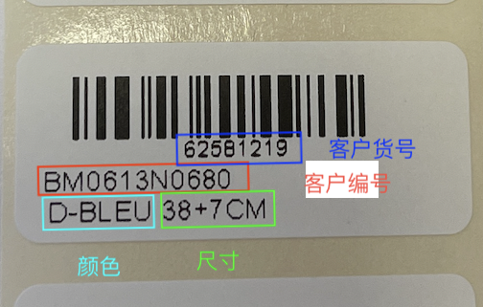
 | 新意达国际贸易有限公司购货合同

 |  |  |  |  | 供应商:L1004 |  |  |  |  | 单号:BM0267
 |  |  |  |  | 地址: |  |  |  |  | 订货日期:2023-04-14
 |  |  |  |  | 电话: |  |  |  |  | 交货日期:2023-05-15
序号 | 包装方式 | 客户货号 | 客户编号 | 颜色 | 尺寸 | 图片 | 名称 | 电镀 | 材料说明 | 数量(PCS) | 单位 | 单价 | 金额 | 备注
1 | 卡片用BS014, 条码贴在卡片后面, 一条上一卡入OPP袋，包装不超过18cm | 51531900 | BM0305N1100 | D-tourmaline | 36+5CM | 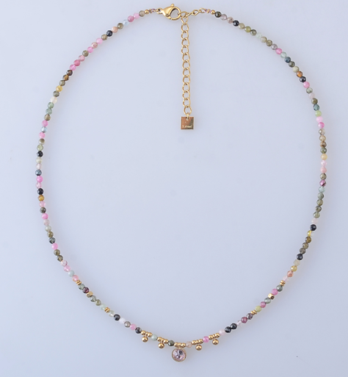 | 不锈钢项链 | 14K炉内金 | 碧玺 +319 钱粉 | 180 | 条
2 | 卡片用BS013,一对上一卡入OPP袋，条码贴在袋子后面 | 84447552 | BM0527E0700 | D-amethyste | 35MM | 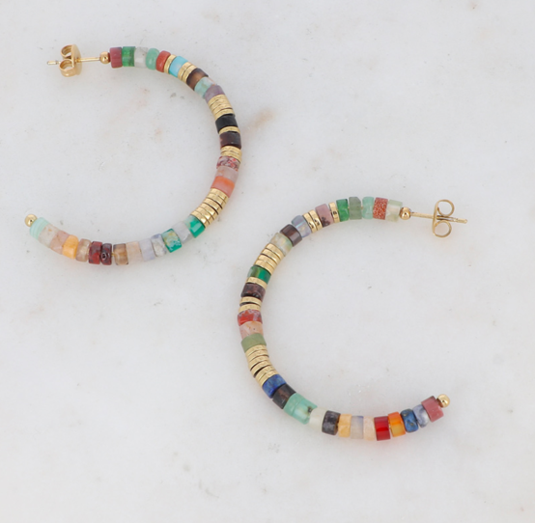 | 不锈钢耳环 | 14K炉内金 | 紫晶B23 | 120 | 对
 |  | 73015406 | BM0527E0700 | D-agte multi | 35MM |  |  |  | 杂色 | 180 | 对
3 | 卡片用BS013,一对上一卡入OPP袋，条码贴在袋子后面 | 94668713 | BM0823E1000 | D-grenat amthyt | TU | 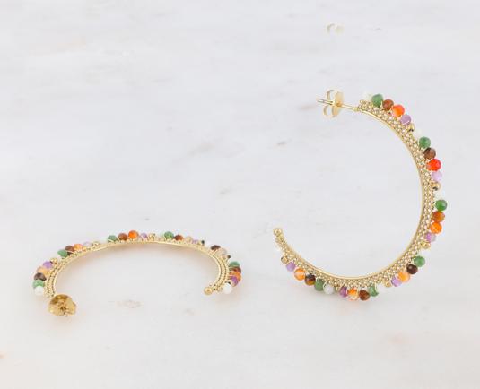 | 不锈钢耳环 | 14K炉内金 | 橘色紫色绿混色：橘-35-66-19-39 | 180 | 对
4 | 卡片用BS014, 条码贴在卡片后面, 一条上一卡入OPP袋，包装不超过18cm | 69437215 | BM0808N1280 | D-agt verte | 38+7cm | 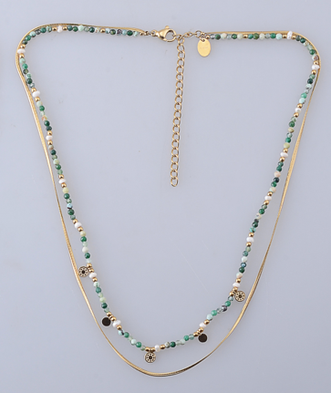 | 不 锈 钢 项 链含扣38/41+7cm | 14K 炉 内 金 | 非洲玉C46-62-70 | 240 | 条
5 | 卡片用BS014, 条码贴在卡片后面, 一条上一卡入OPP袋，包装不超过8,5cm | 32988244 | BM0808B0780 | D-agt verte | 16.5+3cm | 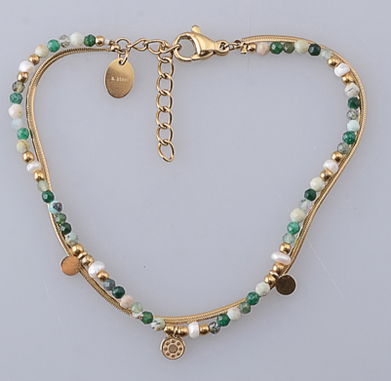 | 不 锈 钢 手 链 | 14K 炉 内 金 | 非洲玉C46-62-70 | 120 | 条

